COVER
NOBLAND |  | DATE: | 2023-04-25
COVER SHEET
KOHL'S WOVEN - PSP'24 SVVW

STYLE# | WV44W116
DESCRIPTION | TOP
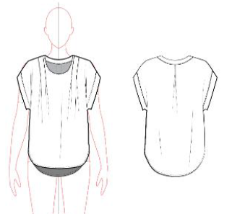

CREAT PATTERN
PATTERN | NBOV
ATTN | MR. OSCAR
FROM | JOLIE VI (Ext: 2786/0975721374)

WV44W116
NOBLAND 봉제작업지시서 SEWING
UPDATED: |  | 25-Apr-23 | PSP'23, SVVW, WV44W116 CS
[ VIETNAM / INDONESIA ]

CONSTRUCTION
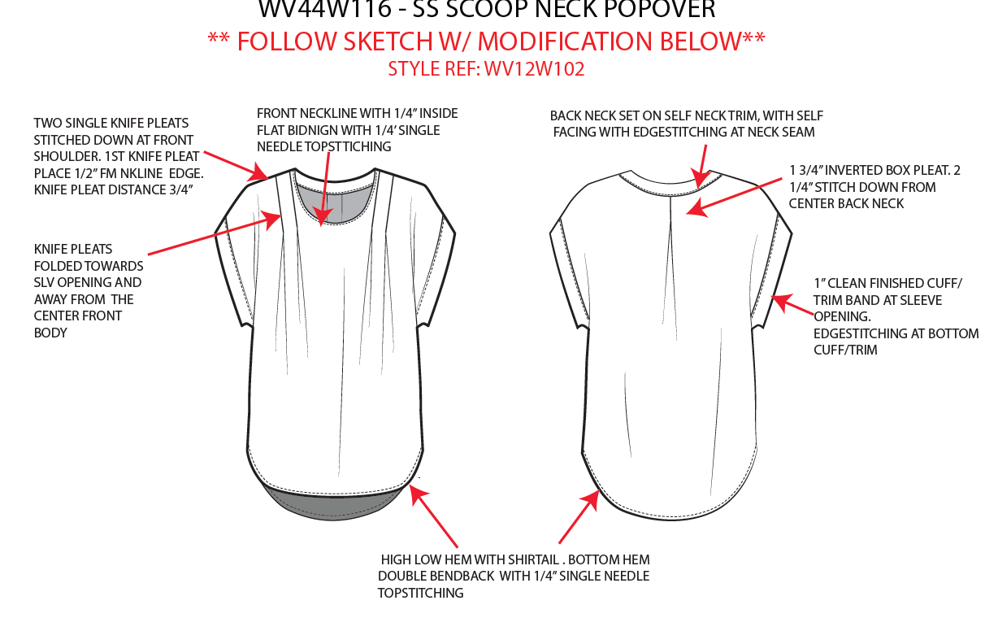
TWO SINGLE KNIFE PLEATS STITCHED DOWN AT FRONT SHOULDER. 1ST KNIFE PLEAT PLACE 1/2" FM NKLINE EDGE. KNIFE PLEAT DISTANCE 3/4"
2 PEN NHỌN MAY XUỐNG Ở VAI THÂN TRƯỚC, PEN THỨ NHẤT CÁCH CẠNH CỔ 1/2". KHOẢNG CÁCH 2 PEN NHỌN LÀ 3/4"

1
FRONT NECKLINE WITH 1/4" INSIDE FLAT BINDING WITH 1/4" SINGLE NEEDLE TOPSTITCHING
CỔ TRƯỚC THÌ VIỀN ẨN VÀ DIỄU 1/4"
BACK NECK SET ON SELF NECK TRIM, WITH SELF FACING WITH EDGESTITCHING AT NECK SEAM
CỔ SAU MAY VỚI FACING BẰNG VẢI CHÍNH, DIỄU MÍ ẨN

[
1 3/4" INVERTED BOX PLEAT
2 1/4" STITCH DOWN FROM CENTER BACK NECK
LY HỘP NGƯỢC 1 3/4"
MAY CHẶN ĐẦU LY 2 1/4" TỪ GIỮA CỔ SAU

NO STITCH

KNIFE PLEATS FOLDED TOWARDS SLV OPENING AND AWAY FROM THE CENTER FRONT BODY
PEN NHỌN GẤP HƯỚNG VỀ GIỮA TRƯỚC VÀ PHẦN CHỪA ĐƯỜNG MAY THÌ HƯỚNG VỀ TAY

1" CLEAN FINISH CUFF/ TRIM BAND AT SLEEVE OPENING
EDGESTITCHING AT BOTTOM CUFF/TRIM
CUFF TAY 1" MAY SẠCH
MÍ Ở CẠNH NGOÀI CUFF
NẸP FACING NẰM NGOÀI

HIGH LOW HEM WITH SHIRRTAL. BOTTOM HEM DOUBLE BENDBACK WITH 1/4" SINGLE NEEDLE TOPSTITCHING
LAI CÓ DÁNG BẦU, LAI DIỄU 1 KIM 1/4"

SPEC
***Be careful Extended, relaxed spec

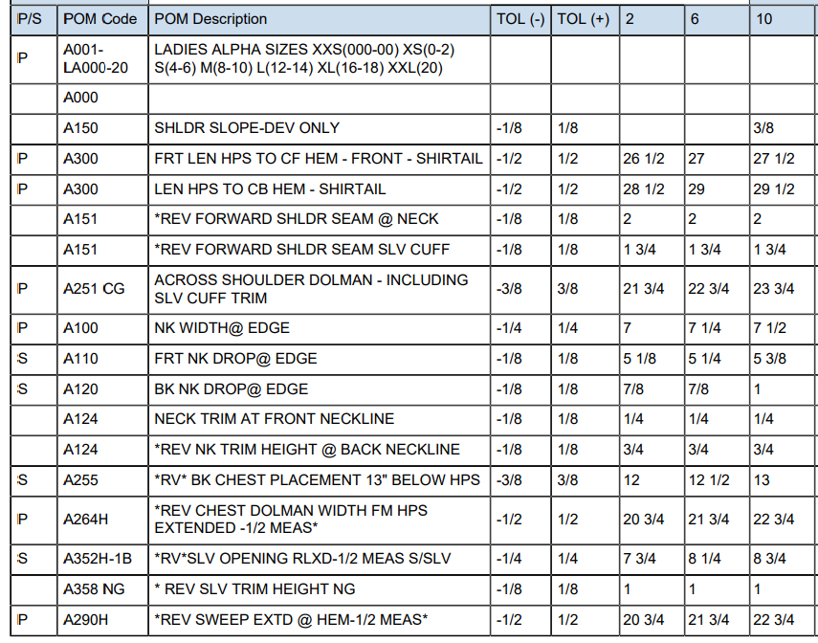

 | 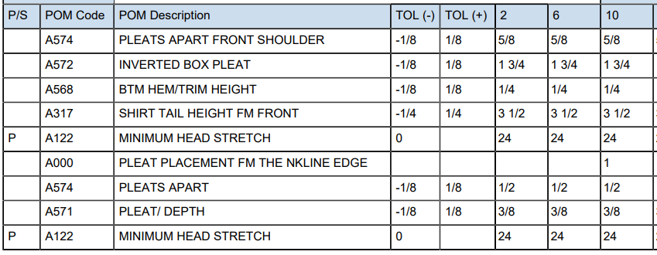

SPEC - W/O LINING

